Sheet1

电感电流计算工具

电感续流电流计算
续流电阻R（Ω） | 电感值L（uH） | 电感初始电流I0（A） | 电感续流时间T（us） | 电感放电至T时刻的电流It（A）
1 | 1 | 1.000 | 1 | 0.36787944117

电感续流时间计算
续流电阻R（Ω） | 电感值L（uH） | 电感初始电流I0（A） | 电感最终续流电流It（A） | 电感续流时间T（us）
1 | 1 | 1.000 | 1 | 0

电感充电时间计算
充电电阻R（Ω） | 电感值L（uH） | 电感初始电流I0（A） | 充电电压Vcc（V） | 电感最大电流Imax（A） | 电感最终充电电流It（A） | 充电时间T（us）
1 | 1 | 1 | 1 | 1 | 1 | #DIV/0!

电感充电流计算
充电电阻R（Ω） | 电感值L（uH） | 电感初始电流I0（A） | 充电电压Vcc（V） | 电感最大电流Imax（A） | 充电时间T（us） | 电感充电至T时刻的电流It（A）
1 | 1 | 1 | 1 | 1 | 1 | 1

注： 1、实际电路中电流值会受到开关器件的压降、导通速度、导通电阻等影响，导致计算偏差； 2、以上计算结果是理论值，其忽略了实际中的寄生参数。

干货
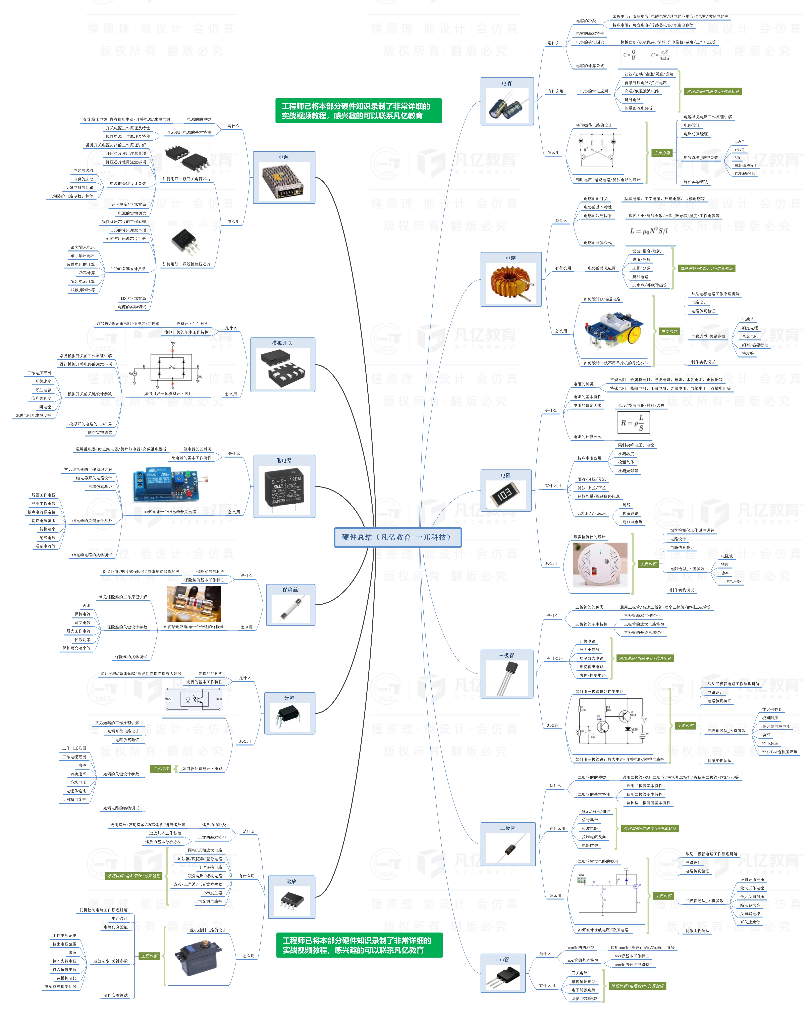


此文档由一π科技和凡亿教育鼎力打造，凡亿是国内领先的电子研发和技术培训提供商，是国家认定的高新技术企业。目前近110万电子会员，技术储备为社会持续输送7万余人高级工程师，服务了1万多中小型企业合作伙伴。 凡亿教育课程开设了硬件、PCB、仿真、电源、EMC、FPGA、电机、嵌入式、单片机、物联网、人工智能、天线射频等多门主流学科。目前，凡亿教育毕业学员九成实现涨薪，八成涨薪超20%，最高涨幅达200%，就业企业不乏航天通信、同步电子、视源股份，华为等明星企业。

联系助教 领取干货课程

